Defect_01
ID | D_01
Tytuł | Brak opisanych pól podczas procesu rejestracji.
Opis | Pola niezbędne do wypełnienia w procesie rejestracji są wraz z przyciskiem potwierdzającym nieopisane.

Warunki początkowe | Klient nie może być zalogowany, a konto nie może już istnieć.
Kroki | 1. Wejdź na stronę główną sklepu. |  | Dane testowe:
 | 2. Kliknij w przycisk „Twoje konto”. |  | Imię: Patryk
 | 3. Kliknij "Stwórz konto". |  | Nazwisko: Kowalski
 | 4. Wypełnij pola danymi testowymi. |  | E-mail: annagrot@gmail.com
 | 5. Potwierdź klikając przycisk "Zarejestruj". |  | Hasło: 4AM185gWY.1v

Oczekiwany rezultat: | Pola do wypełnienia się poprawnie i czytelnie opisane. Klient zostanie zarejestrowany w serwisie.
Rzeczywisty rezultat: | Pola i przycisk potwierdzający nie są opisane.
Środowiska: | Mac Mini 2020 i3/8/256 | iPad 9 | iPhone 13 mini
 | Ventura 13.0 (22A380) | iOS 16.4 | iOS 16.1.1 | Krytyczny
 | Safari Wersja 16.1 | Chrome v.111.0.5563.101 | Firefox 111.2
 | Łączność: WiFi | Łączność: WiFi | Łączność: LTE | Wysoki
Reproduktywność: | 8/8 |  |  | Średni
Priorytet: | Wysoki |  |  | Niski
Autor: | Kamil Bukowski |  |  | Bardzo niski
Powiązany PT: | TC001
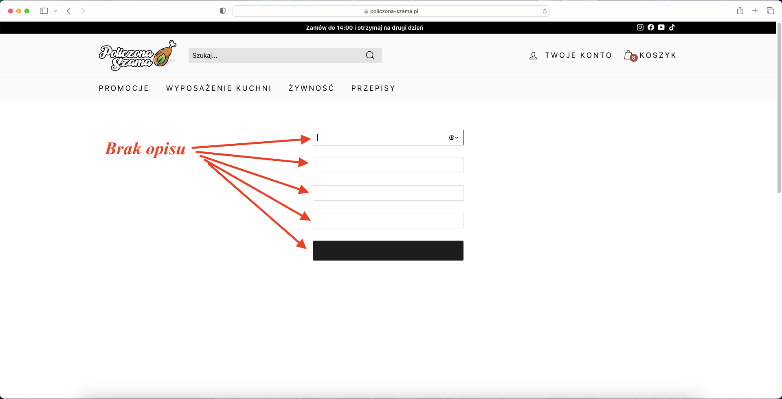
Załącznik:

Defect_02
ID | D_02
Tytuł | Brak opisanych pól podczas procesu logowania.
Opis | Pola niezbędne do wypełnienia w procesie logowania są wraz z przyciskiem potwierdzającym nieopisane.

Warunki początkowe | Klient nie może być zalogowany.
Kroki | 1. Wejdź na stronę główną sklepu. |  | Dane testowe:
 | 2. Kliknij w przycisk „Twoje konto”. |  | E-mail: annagrot@gmail.com
 | 4. Wypełnij pola danymi testowymi. |  | Hasło: 4AM185gWY.1v
 | 4. Kliknij przycisk „Zaloguj się”.

Oczekiwany rezultat: | Pola do wypełnienia się poprawnie i czytelnie opisane. Klient zostanie zalogowany w serwisie.
Rzeczywisty rezultat: | Pola i przycisk potwierdzający nie są opisane.
Środowiska: | Mac Mini 2020 i3/8/256 | iPad 9 | iPhone 13 mini
 | Ventura 13.0 (22A380) | iOS 16.4 | iOS 16.1.1 | Krytyczny
 | Safari Wersja 16.1 | Chrome v.111.0.5563.101 | Firefox 111.2
 | Łączność: WiFi | Łączność: WiFi | Łączność: LTE | Wysoki
Reproduktywność: | 8/8 |  |  | Średni
Priorytet: | Wysoki |  |  | Niski
Autor: | Kamil Bukowski |  |  | Bardzo niski
Powiązany PT: | TC004
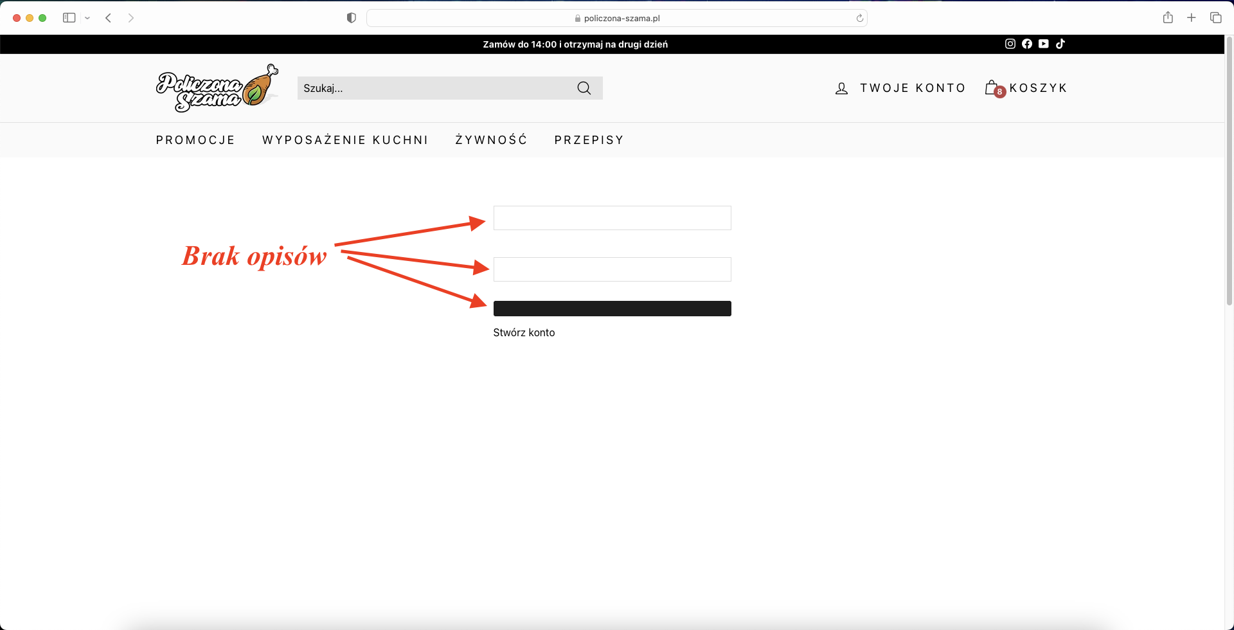
Załącznik:

Defect_03
ID | D_03
Tytuł | Brak przycisku do przypomnienia hasła na podstronie z logowaniem.
Opis | Na stronie z logowaniem nie ma przycisku prowadzącego do przypomnienia hasła

Warunki początkowe | Klient nie może być zalogowany.
Kroki | 1. Wejdź na stronę główną sklepu.
 | 2. Kliknij w przycisk „Twoje konto”.
 | 3. Kliknij "Przypomnij hasło".

Oczekiwany rezultat: | Na stronie z logowaniem jest przycisk dla Klientów, który przekierowywuje na stronę z możliwością przywrócenia hasła.
Rzeczywisty rezultat: | Brak przycisku do przypomnienia hasła na podstronie z logowaniem.
Środowiska: | Mac Mini 2020 i3/8/256 | iPad 9 | iPhone 13 mini
 | Ventura 13.0 (22A380) | iOS 16.4 | iOS 16.1.1 | Krytyczny
 | Safari Wersja 16.1 | Chrome v.111.0.5563.101 | Firefox 111.2
 | Łączność: WiFi | Łączność: WiFi | Łączność: LTE | Wysoki
Reproduktywność: | 8/8 |  |  | Średni
Priorytet: | Średni |  |  | Niski
Autor: | Kamil Bukowski |  |  | Bardzo niski
Powiązany PT: | TC006
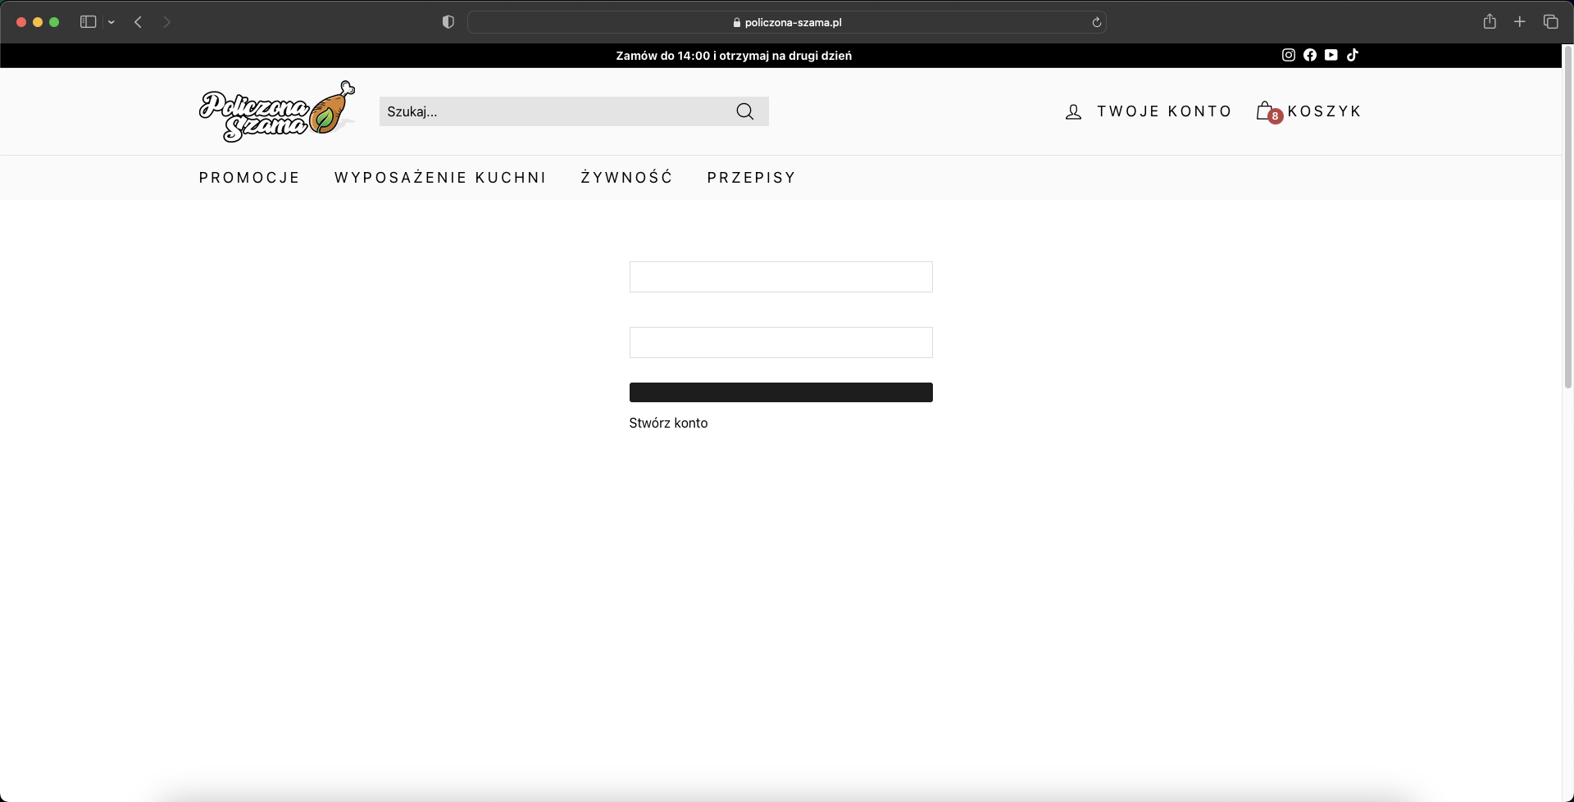
Załącznik:

Defect_04
ID | D_04
Tytuł | Brak skrótu do przejścia z okna rejestracji do logowania.
Opis | Na stronie rejestracji nie ma odnośnika do powrócenia na stronę logowania.

Warunki początkowe | Klient nie może być zalogowany.
Kroki | 1. Wejdź na stronę główną sklepu.
 | 2. Kliknij w przycisk „Twoje konto”.
 | 3. Kliknij "Stwórz konto".
 | 4. Kliknij przycisk „Zaloguj się”.

Oczekiwany rezultat: | Użytkownik został przekierowany na stronę logowania.
Rzeczywisty rezultat: | Na stronie rejestracji nie ma odnośnika do powrócenia na stronę logowania.
Środowiska: | Mac Mini 2020 i3/8/256 | iPad 9 | iPhone 13 mini
 | Ventura 13.0 (22A380) | iOS 16.4 | iOS 16.1.1 | Krytyczny
 | Safari Wersja 16.1 | Chrome v.111.0.5563.101 | Firefox 111.2
 | Łączność: WiFi | Łączność: WiFi | Łączność: LTE | Wysoki
Reproduktywność: | 8/8 |  |  | Średni
Priorytet: | Niski |  |  | Niski
Autor: | Kamil Bukowski |  |  | Bardzo niski
Powiązany PT: | TC003
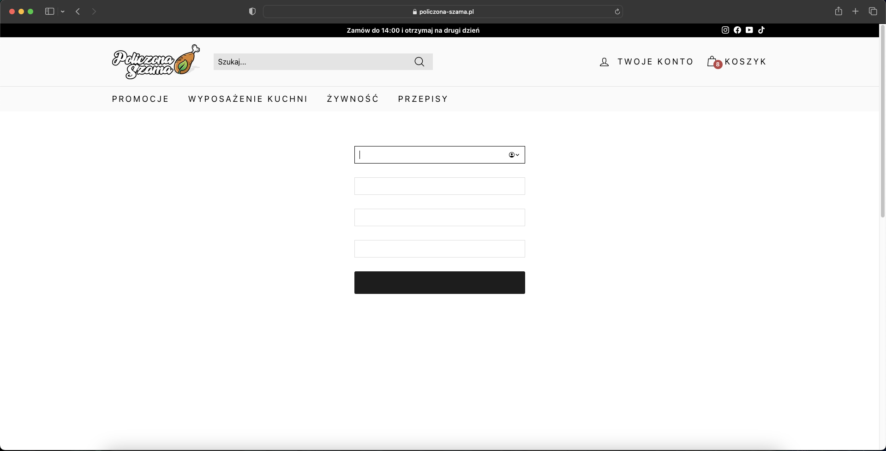
Załącznik:

Defect_06
ID | D_06
Tytuł | Brak możliwości dodania nowego adresu dostawy w panelu użytkownika.
Opis | Jako użytkownik powinienem mieć możliwość dodawania adresu dostawy w panelu użytkownika. Niestety nie jest to możliwe - brak odpowiedniego przycisku.

Warunki początkowe | Użytkownik musi być zalogowany.
Kroki | 1. Wejdź na stronę główną sklepu.
 | 2. Kliknij w przycisk „Twoje konto”.
 | 3. Kliknij w przycisk „Pokaż adres", a następnie kliknij w przycisk "Dodaj".
 | 4. Uzupełnij nowe dane adresu.
 | 5. Potwierdź dokonanie czynności klikając "Zapisz".

Oczekiwany rezultat: | Dane dostały dodane, a użytkownik został przeniesony na podstronę: /account/addresses
Rzeczywisty rezultat: | Brak przyciska "Dodaj" w trzecim kroku.
Środowiska: | Mac Mini 2020 i3/8/256 | iPad 9 | iPhone 13 mini
 | Ventura 13.0 (22A380) | iOS 16.4 | iOS 16.1.1 | Krytyczny
 | Safari Wersja 16.1 | Chrome v.111.0.5563.101 | Firefox 111.2
 | Łączność: WiFi | Łączność: WiFi | Łączność: LTE | Wysoki
Reproduktywność: | 6/6 |  |  | Średni
Priorytet: | Niski |  |  | Niski
Autor: | Kamil Bukowski |  |  | Bardzo niski
Powiązany PT: | TC029
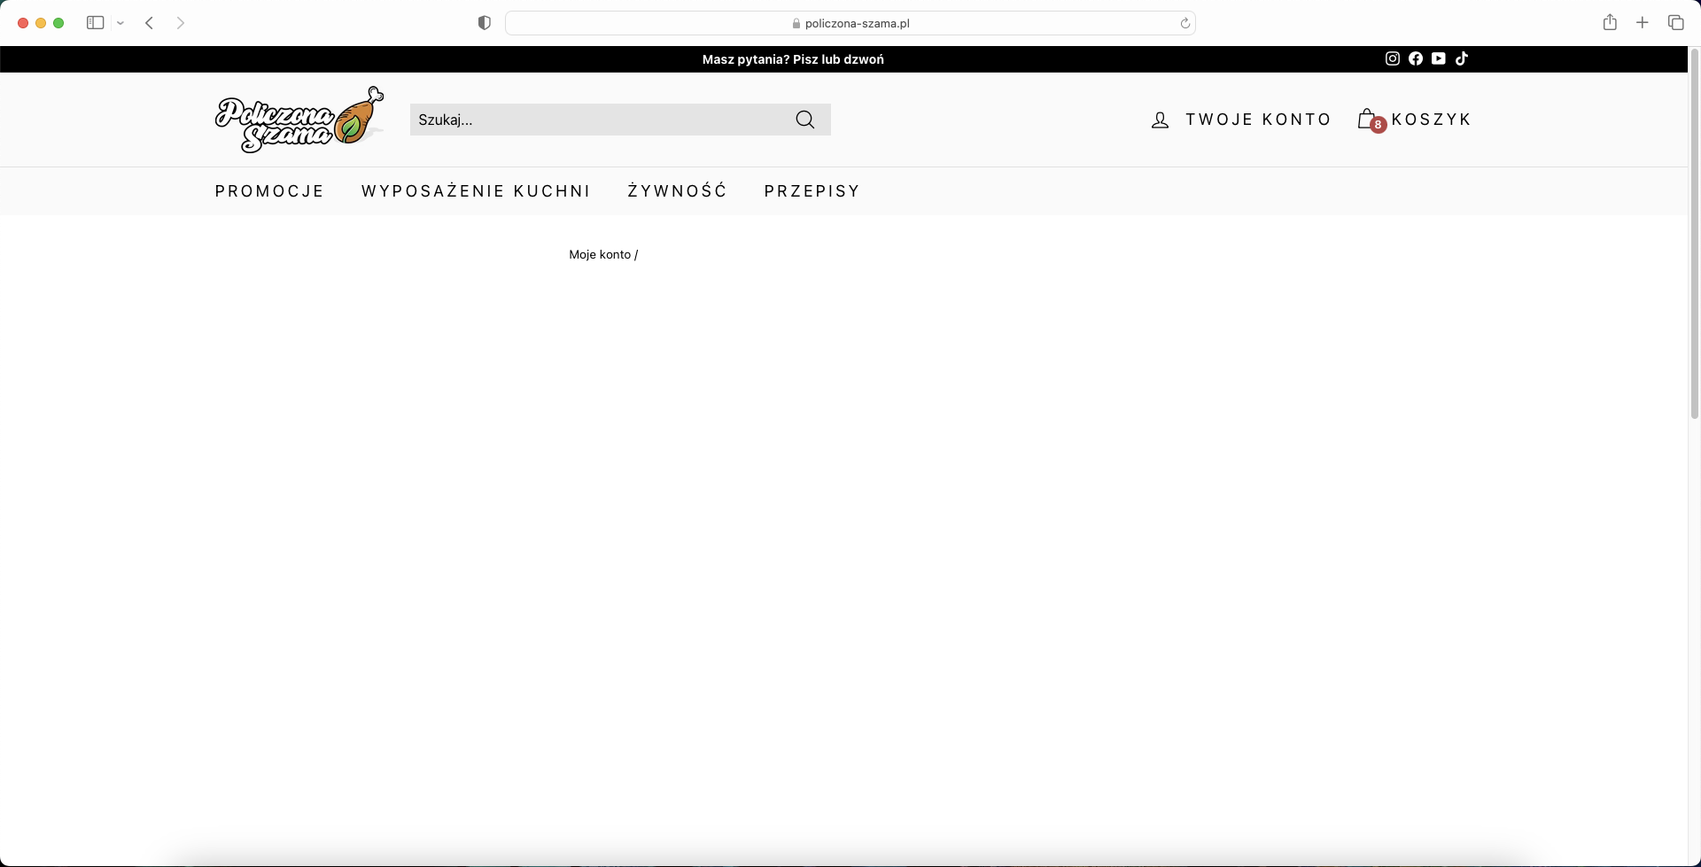
Załącznik:

Defect_09
ID | D_09
Tytuł | Brak opisanych pól do wypełniania formularza w panelu użytkownika.
Opis | W panelu użytkownika podczas edycji adresu dostawy pola są nieopisane.

Warunki początkowe | Brak
Kroki | 1. Wejdź na stronę główną sklepu.
 | 2. Kliknij w przycisk „Twoje konto”.
 | 3. Kliknij w przycisk „Pokaż adres", a następnie "Edytuj".
 | 4. Wpisz przykładowy adres dostawy.
 | 5. Potwierdź klikając przycisk "Zapisz".

Oczekiwany rezultat: | Dane dostały uzupełnione zgodnie z opisem pól, a użytkownik został przeniesiony na podstronę: /account/addresses
Rzeczywisty rezultat: | Pola do wypełnienia nie są opisane.
Środowiska: | Mac Mini 2020 i3/8/256 | iPad 9 | iPhone 13 mini
 | Ventura 13.0 (22A380) | iOS 16.4 | iOS 16.1.1 | Krytyczny
 | Safari Wersja 16.1 | Chrome v.111.0.5563.101 | Firefox 111.2
 | Łączność: WiFi | Łączność: WiFi | Łączność: LTE | Wysoki
Reproduktywność: | 4/4 |  |  | Średni
Priorytet: | Średni |  |  | Niski
Autor: | Kamil Bukowski |  |  | Bardzo niski
Powiązany PT: | TC027
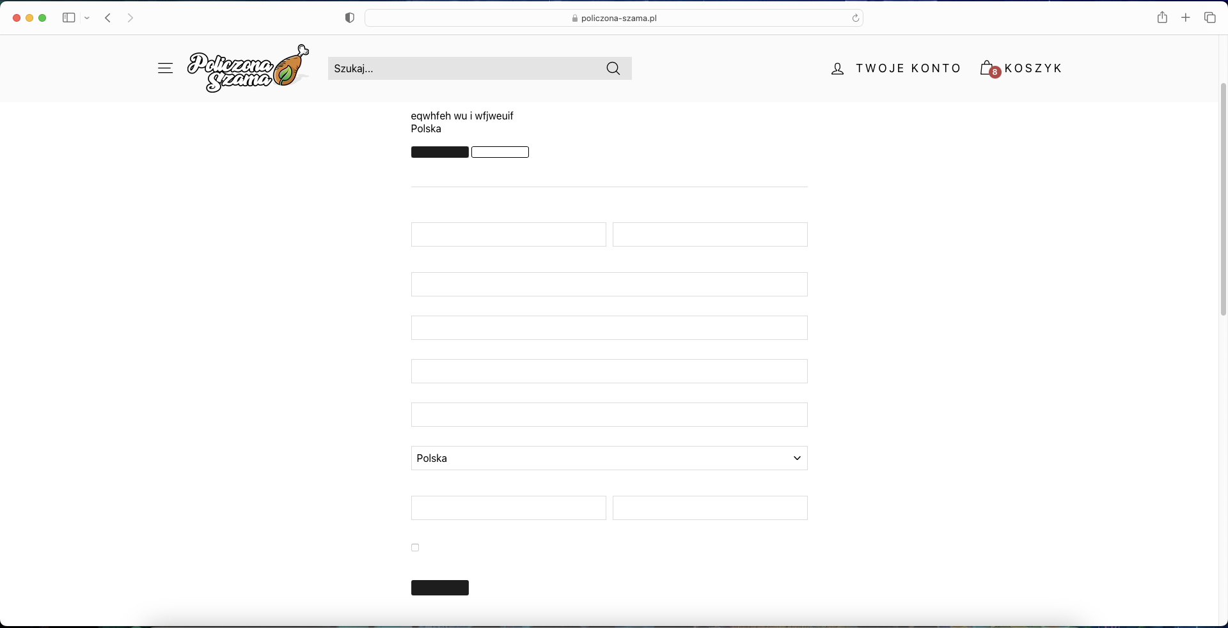
Załącznik:

Defect_10
ID | D_10
Tytuł | Brak opisanych pól do wypełniania formularza na podstronie do odzyskiwania hasła.
Opis | Na stronie do odzyskania hasła pola do wypełnienia są nieopisane.

Warunki początkowe | Użytkownik nie może być zalogowany.
Kroki | 1. Wejdź na podstronę: https://policzona-szama.pl/account/login#recover

Oczekiwany rezultat: | Pola do wypełnienia są poprawnie i jasno opisane.
Rzeczywisty rezultat: | Pola do wypełnienia nie są opisane.
Środowiska: | Mac Mini 2020 i3/8/256 | iPad 9 | iPhone 13 mini
 | Ventura 13.0 (22A380) | iOS 16.4 | iOS 16.1.1 | Krytyczny
 | Safari Wersja 16.1 | Chrome v.111.0.5563.101 | Firefox 111.2
 | Łączność: WiFi | Łączność: WiFi | Łączność: LTE | Wysoki
Reproduktywność: | 4/4 |  |  | Średni
Priorytet: | Średni |  |  | Niski
Autor: | Kamil Bukowski |  |  | Bardzo niski
Powiązany PT: | -
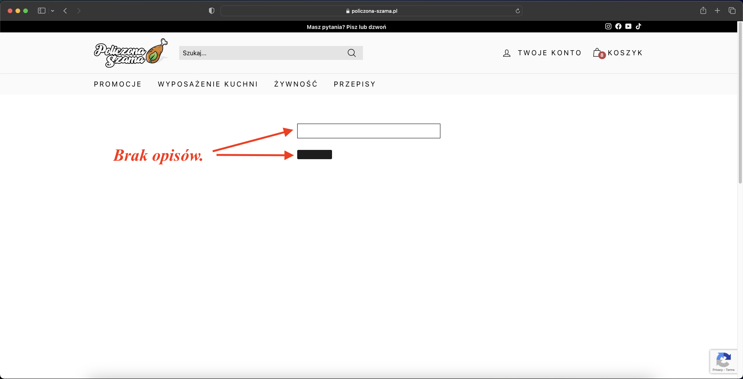
Załącznik:

Defect_11
ID | D_11
Tytuł | Brak ustawionej poprawnej walidacji pól w adresie wysyłki.
Opis | Podczas składania zamówienia można podać niepoprawny adres dostawy.

Warunki początkowe | Brak
Kroki | 1. Wejdź na stronę główną sklepu.
 | 2. Dodaj do koszyka kilka produktów i kliknij "Zamawiam z obowiązkiem zapłaty" w mini koszyku.
 | 3. Wypełnij dane do wysyłki samymi cyframi.

Oczekiwany rezultat: | Pola imię, nazwisko, nazwa firmy, ulica i miasto powinny wymagać wypełnienia literami. Kod pocztowy powinien z automatu posiadać format __-____.
Rzeczywisty rezultat: | Brak ustawionych poprawnie wymagań odnośnie wypełniania adresu dostawy.
Środowiska: | Mac Mini 2020 i3/8/256 | iPad 9 | iPhone 13 mini
 | Ventura 13.0 (22A380) | iOS 16.4 | iOS 16.1.1 | Krytyczny
 | Safari Wersja 16.1 | Chrome v.111.0.5563.101 | Firefox 111.2
 | Łączność: WiFi | Łączność: WiFi | Łączność: LTE | Wysoki
Reproduktywność: | 3/3 |  |  | Średni
Priorytet: | Niski |  |  | Niski
Autor: | Kamil Bukowski |  |  | Bardzo niski
Powiązany PT: | -
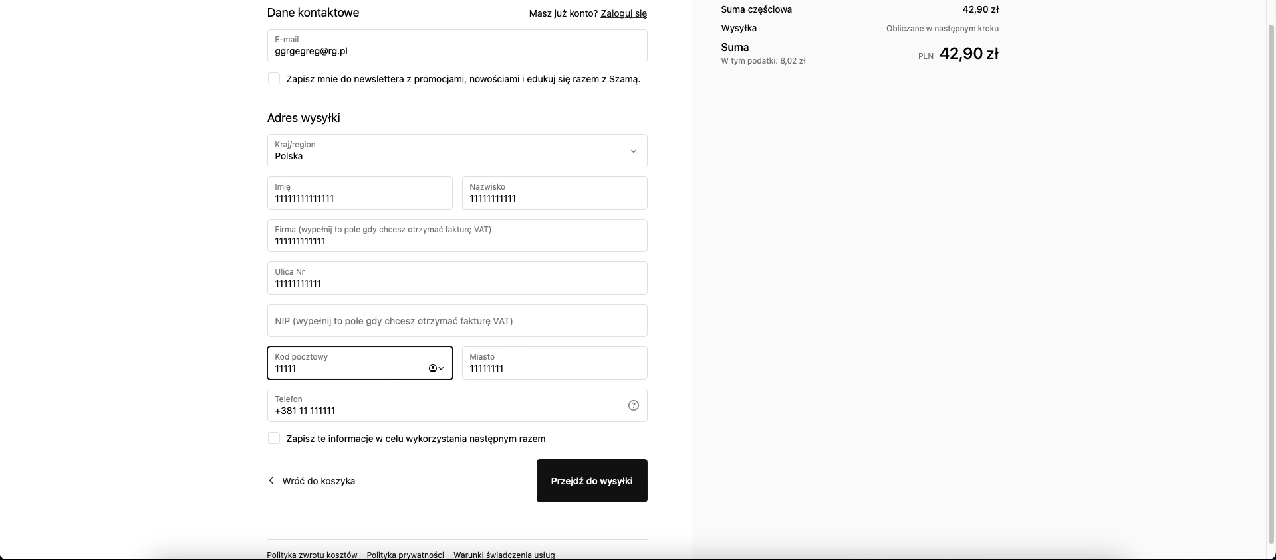
Załącznik:

